상품제안서
브리츠 GaN고속충전기 듀얼 3포트 65W | 상품코드: S30872

 |  |  |  |  |  |  | 02-713-8555 | www.synergygift.co.kr
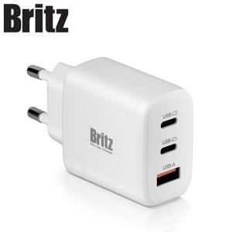

【상세/제작정보】

【인쇄/포장옵션】 | 레이저 / 포장지포장

【공급단가】 | 수량 | 20~ | 100~ | 500~ | 1,000~ | 2,000~
*VAT별도 | 단가 | 31,800원 | 30,750원 | 30,000원 | 29,250원 | 28,750원

【상품 URL】 | https://www.synergygift.co.kr:443/src/goods_detail.php?gdno=30872

